①仕訳帳
仕訳帳とは企業の取引を日付順に記載した帳簿
仕訳帳とは、企業が行ったすべての取引を日付順に記載した会計帳簿の1つです。取引を借方と貸方に振り分ける複式簿記のルールで記載します。

仕訳帳への記帳方法
仕訳帳への記帳は、1つの取引を借方と貸方に振り分けて適切な勘定科目に仕訳する複式簿記で行います。資産の増加や費用の発生時には借方に、負債や純資産の増加、
収益の発生があった際は貸方に取引を記載し、この2つは金額が一致しなければなりません。

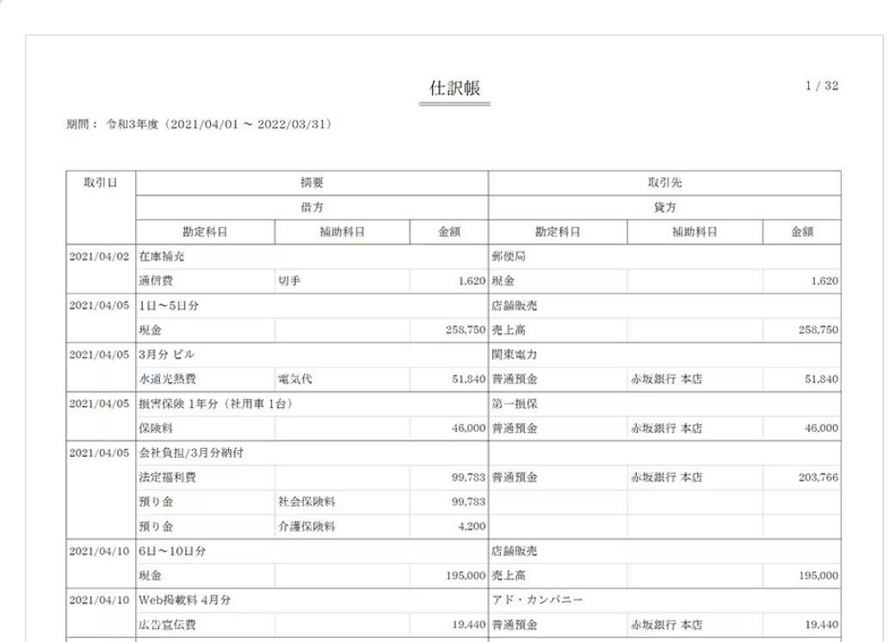

資産：増えたら「借方」、減ったら「貸方」
費用：増えたら「借方」、減ったら「貸方」
負債：増えたら「貸方」、減ったら「借方」
収益：増えたら「貸方」、減ったら「借方」
純資産：増えたら「貸方」、減ったら「借方」

②勘定元帳
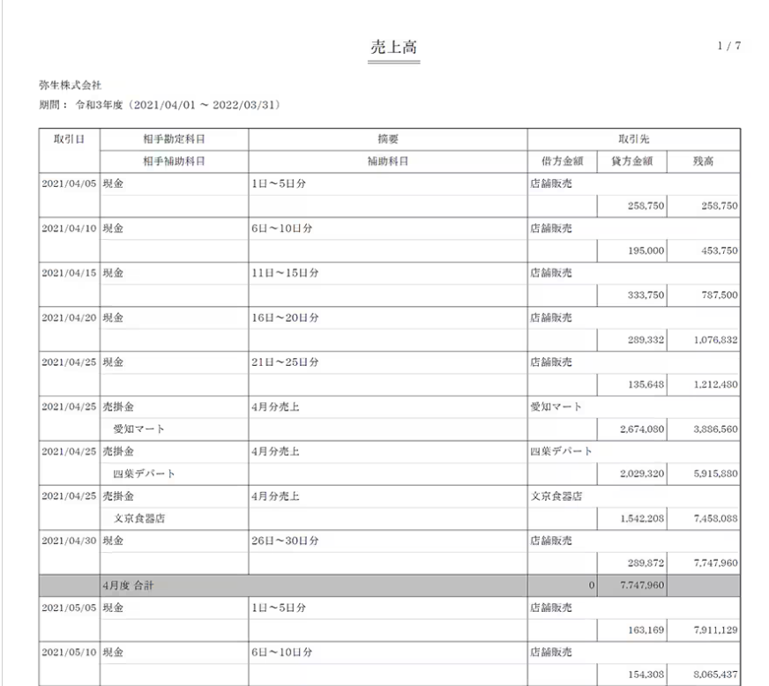
総勘定元帳はすべての取引を勘定科目ごとに分類した帳簿
なお、総勘定元帳は仕訳帳の内容を勘定科目ごとに転記したものなので、仕訳帳がなければ作成できません。

総勘定元帳の記載項目

日付：取引のあった日付を記載。仕訳帳の日付欄に書かれた日付を転記する
摘要：取引の内容を記載。記載内容は、仕訳帳の摘要欄から転記する
仕丁：各取引が仕訳帳のどのページとリンクしているかを記載。該当する仕訳帳のページ数（丁数）を転記する。なお、会計ソフトの場合、総勘定元帳から該当する仕訳帳のページへ画面を移すことができるため、仕訳帳のページ数を示す仕丁欄はない場合が多い
相手勘定科目：その取引の相手側となる勘定科目を記載。現金の勘定口座であれば、交際費や消耗品費など、仕訳帳に記載した現金の相手方の勘定科目を記載する。相手勘定が複数ある場合は、「諸口」という勘定項目を用いて記入します。
借方金額／貸方金額：その勘定口座の科目の金額が仕訳帳の借方に記載されていれば総勘定元帳の借方に、仕訳帳の貸方に記載されていれば総勘定元帳の貸方に金額を記載
頁：総勘定元帳のページ数を記載

総勘定元帳と仕訳帳の違い
先述のとおり、総勘定元帳は勘定科目ごとに取引が発生した日やその取引の内容、残高を確認できる帳簿であるのに対して、仕訳帳は特定の日の取引についてすべて確認できる帳簿であるという点が、両者の違いです。

③試算表
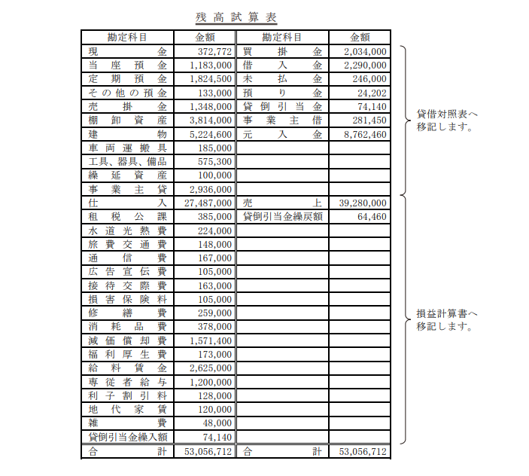
「試算表」とは、一定期間に行われた取引の記録のこと

試算表とは、会計年度の途中の段階で作成される、一定期間に行われた取引の記録を集計した表のことです。

日々の取引は、まず「仕訳帳」に記載され、取引を勘定科目ごとにまとめた「総勘定元帳」に転記されます。試算表は、この総勘定元帳から数字を転記して作成するものです。決算書と違って作成義務はありませんが、作成することでさまざまなメリットがあるため、作成するのが一般的です。

試算表の種類

試算表には、「合計試算表」「残高試算表」「合計残高試算表」の3種類があります。それぞれについて、詳しく解説していきましょう。

合計試算表

合計試算表とは、総勘定元帳をもとに、勘定科目ごとの借方・貸方の合計金額を集計してまとめたものです。
勘定科目ごとに借方の合計値、貸方の合計値を計算し、合計試算表に記載することで作成します。合計試算表を見れば、会社が一定期間に取引した合計金額がわかります。
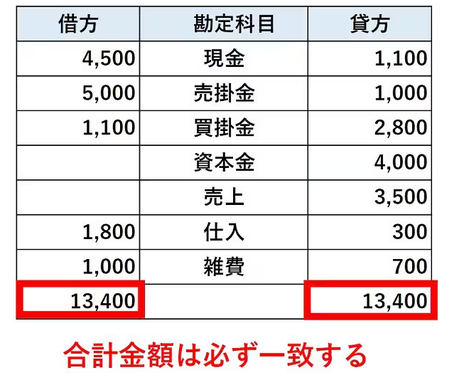

残高試算表

残高試算表は、各勘定科目における借方と貸方の残高の差額を計算し、残高を求めて一覧表にまとめたものです。
合計試算表上の各勘定科目について、借方・貸方のうち大きい金額から小さい金額を引いて残高を計算し、残高試算表に転記することで作成します。

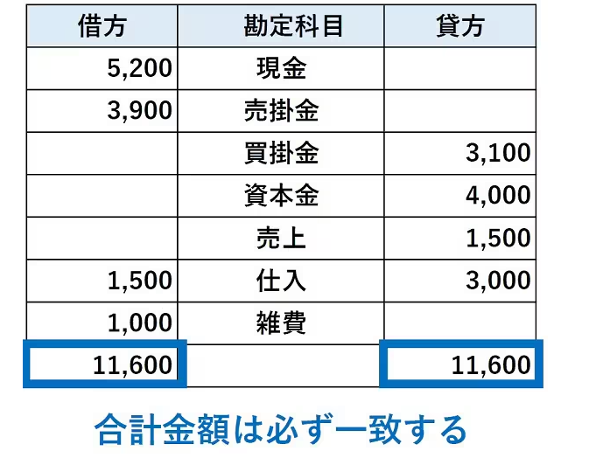

合計残高試算表

合計残高試算表は、合計試算表と残高試算表を1つにまとめたものです。

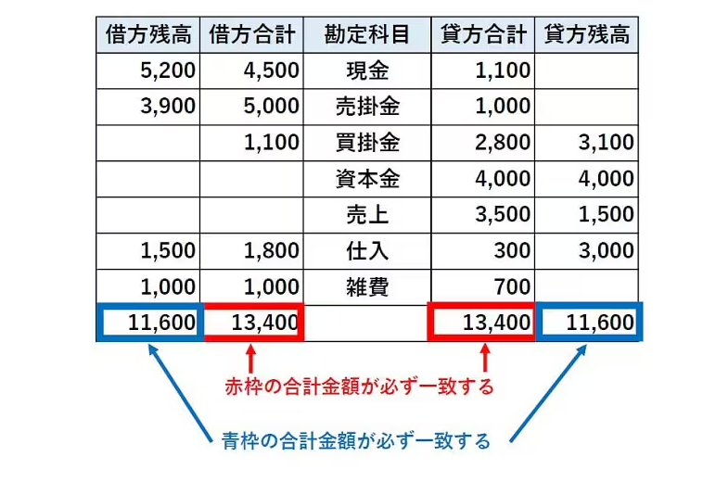

BS PL への転記

④BS表
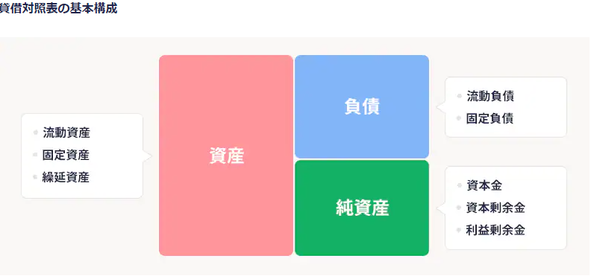
貸借対照表（バランスシート）とは、決算日時点での財政状態を表す書類のこと

貸借対照表とは、企業において決算日時点の資産と負債、総資産の状態を表す残高一覧のようなもので、決算書（財務諸表）のひとつです。
すべての会社は決算の際、損益計算書や株主資本等変動計算書とあわせて、必ずこの貸借対照表を作成しなければなりません。なお、キャッシュ・フロー計算書については、上場企業のみ作成が義務づけられています。
なお、キャッシュ・フロー計算書については、上場企業のみ作成が義務づけられています。

貸借対照表を作成する流れ

1取引が発生する
2勘定科目を決定し、仕訳帳に記帳する
3取引を借方・貸方に振り分け、総勘定元帳に転記する
4期末に総勘定元帳を元に、試算表を作成する
5試算表から資産、負債、純資産の勘定科目を抽出し、決算整理仕訳を行う
6貸借対照表を作成する

貸借対照表の構成

貸借対照表は大きく左右2つに分かれており、左側に資産、右側に負債と純資産が記載されます。
左側（借方）の「資産の部」は会社が保有する財産の一覧を表し、右側（貸方）の「負債の部」は左側の資産をどうやって調達したかというその資金の出処を表すものです。

⑤PL表
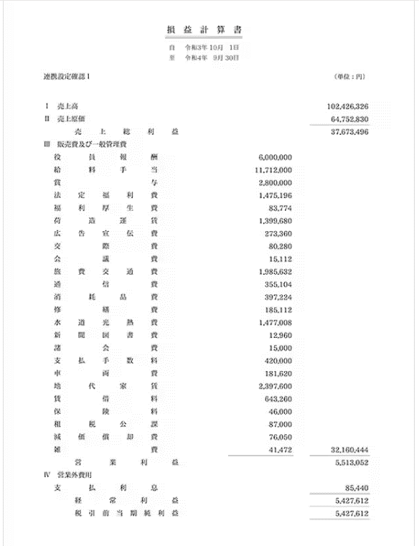
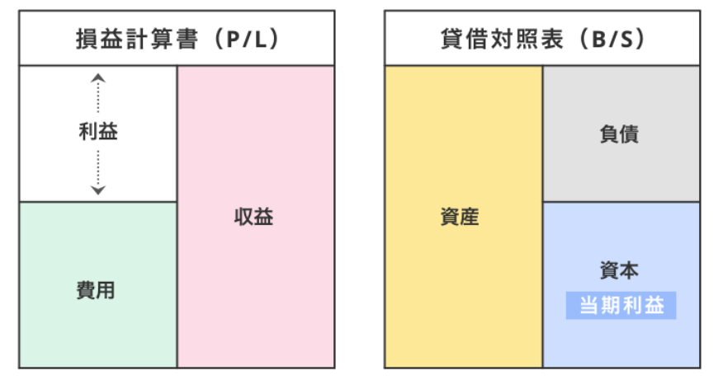
PL表とは、

損益計算書は、特定の会計期間における会社の収益と費用の損益計算をまとめた書類です。

貸借対照表（バランスシート）と損益計算書の違い

貸借対照表（B/S）が特定の時点における財政状態を表すものであるのに対し、損益計算書（P/L）は一定期間における経営成績を表すものです。
貸借対照表はある時点（主に決算日）における会社の資産と負債などを一覧にしたリスト、損益計算書は会計期間（主に1年間）の会社の成績表のようなものと考えると、わかりやすいかもしれません。

